Meldung DM IPO
Boxer-Klub e.V. Sitz München |  |  |  |  |  |  |  |  |  |  |  | 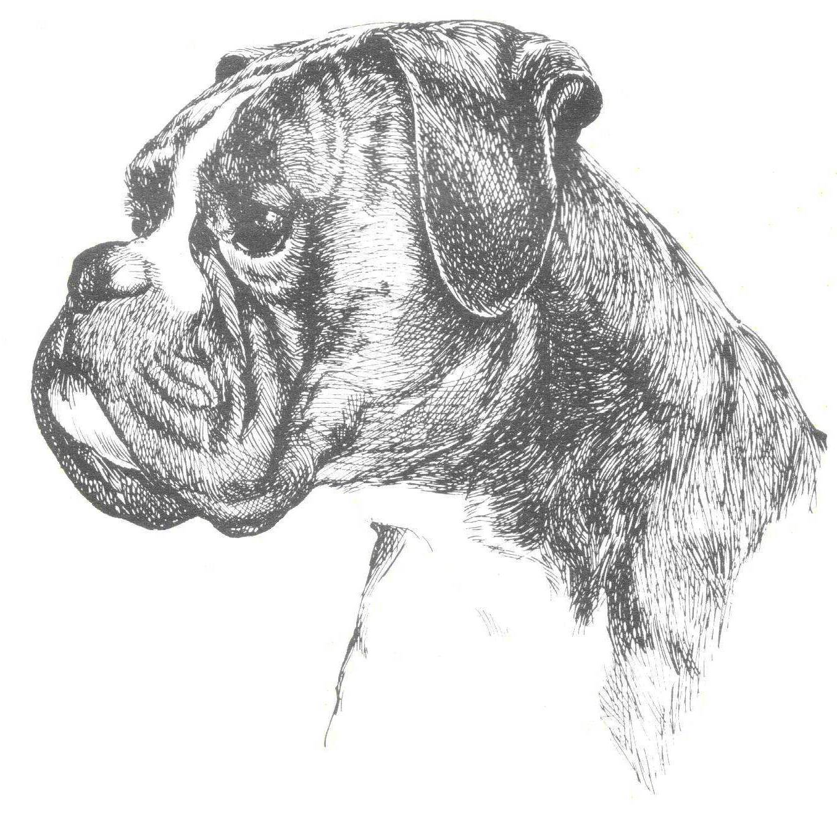 © Karl Heinz Meuser
Meldeschein zur

Deutschen Meisterschaft IPO |  |  |  |  |  | 2018 | in | Bottrop,Gladbeck, Marl

 | Name des Boxers |  |  |  |  |  | R / H | Wurftag |  | ZB-Nr. |  | AKZ
Starter
 | Täto- / ChipNr.
V |  |  |  |  |  |  | R
M |  |  |  |  |  |  | H

 |  |  | Hundeführer |  |  |  | Besitzer (nur auszufüllen, falls der Hundeführer nicht der Besitzer des Boxers ist)
Name
Geburtsdatum
Straße
Ort, ggf. Land
Tel.:, Fax
eMail
MitgliedsNr.
Konfektions- größe
LG, Gruppe

Ergebnisse der Qualifikationsprüfung + Gruppenprüfungen

 |  | Datum |  | Gruppe |  | LR | Abt. A |  | Abt. B | Abt. C |  | TSB | Gesamt
Quali-Pr.
Prüfung
Prüfung

Die Datenschutzerklärung des Boxer-Klub e.V. Sitz München (https://www.bk-muenchen.de/impressum) ist mir bekannt.
Mit der Verarbeitung und Weitergabe meiner Daten an den Boxer-Klub e.V. und seiner Mitgliedsgruppen zur Abwicklung der von mir gemeldeten Prüfung sowie der Veröffentlichung meiner Daten (Daten des Boxers, Name des Eigentümers und Hundeführers, LG/Gruppe, ggf Bilder) im Katalog (online + Druckversion) sowie in den Boxer-Blätter und auf der Homepage des BK erkläre ich mich einverstanden.
Hiermit bewerbe ich mich zur Teilnahme an der DM IPO des BK und bestätige durch meine Unterschrift, dass ich die Angaben auf der Anmeldung vollständig und richtig angegeben habe. Ferner bestätige ich, dass mein Boxer haftpflichtversichert, frei von Medikamenten laut VDH Dopingbestimmungen und im Besitz einer amtlich gültigen Tollwutschutzimpfung ist. Mit der evtl. Veröffentlichung von Fotos von mir und meinem Boxer in den Medien bzw. im Internet bin ich einverstanden:
 |  |  |  |  |  |  |  |  |  | JA | NEIN

 |  | Datum |  |  | Unterschrift LAW oder Vertreter |  |  | Datum |  | Unterschrift Hundeführer

 |  | Bitte am PC ausfüllen, per Email versenden, oder ausdrucken und per Fax oder Post verschicken

